상품제안서
오엘라 원버튼 음파전동칫솔 OH-MT03BPGY | 상품코드: F24202

 |  |  |  |  |  |  | 02-412-0044 | www.easy1.co.kr
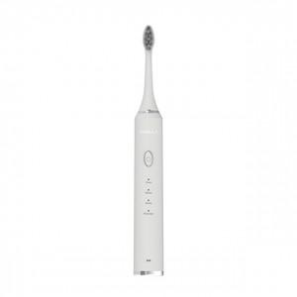

【상세/제작정보】 | 필요만 담은 가장 심플한 전동 칫솔

【인쇄/포장옵션】 | / 포장불가능

【공급단가】 | 수량 | 20~ | 50~ | 100~ | 300~ | 500~
*VAT별도 | 단가 | 33,670원 | 33,110원 | 32,260원 | 31,700원 | 30,860원

【상품 URL】 | https://dev.easy1.co.kr:443/src/goods_detail.php?gdno=24202

